상품제안서
청정원 정성가득 특선1호 / 쇼핑백동봉 | 상품코드: F21094

 |  |  |  |  |  |  | 02-412-0044 | www.easy1.co.kr
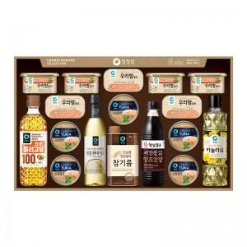

【상세/제작정보】 | ※기본 라벨지 스티커로 진행되며, 다른 소재의 스티커 희망시 별도 문의바랍니다. -라벨지 크기 : 약 99.7 * 67.7mm

【인쇄/포장옵션】 | 스티커, 에폭시 / 포장불가능

【공급단가】 | 수량 | 40~ | 100~ | 300~ | 500~ | 1,000~
*VAT별도 | 단가 | 72,120원 | 70,970원 | 69,240원 | 67,500원 | 66,350원

【상품 URL】 | https://dev.easy1.co.kr:443/src/goods_detail.php?gdno=21094

